获取所有股票列表
数据源：
 | 通达信客户端，A股-选项-数据导出
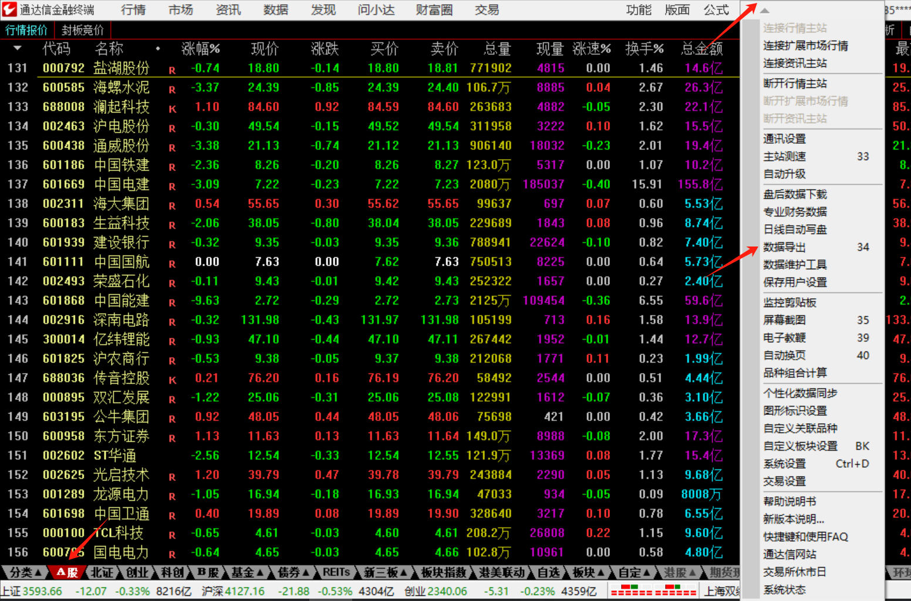
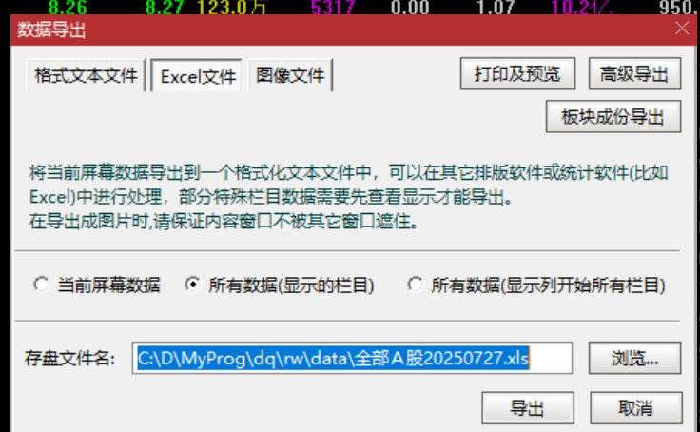

本地文件
 | 放到路径 ./rw/data/stocklist.xlsx
 | 注意：导出的文件需要复制内容到新xlsx中

设计
 | DataProvider从本地文件中抽取ID和名字

